Intervalos 10
 | Media |  |  |  |  |  | Desviacion
 | 25 | 50 | 100 | 150 | 200 |  | 25 | 50 | 100 | 150 | 200
Estandar | 65.797999 | 143.555 | 260.4997 | 415.9639967 | 591.91848 | Estandar | 36.453468381 | 75.717701809 | 167.06220607 | 255.7209168 | 281.05721
Incremento memoria | 60.3873029 | 173.93128376 | 307.14 | 456.49812271 | 605.901086 | Incremento memoria | 36.307042812 | 79.411065174 | 167.45838885 | 255.71943694 | 330.02571321
Procesador Rapido *6 | 4.955 | 15.83265728 | 37.88318015 | 60.4528382 | 85.47598186 | Procesador Rapido *6 | 3.8404974741 | 10.644679746 | 23.058112906 | 29.450197665 | 47.068557752
2 Procesadores | 32.166719873 | 75.384101253 | 145.85185564 | 224.71385317 | 288.03839471 | 2 Procesadores | 19.565064018 | 33.054361568 | 71.814605 | 121.74759395 | 150.66982337
Desviacion Intervalos 10

Media Intervalos 10

Intervalos 5
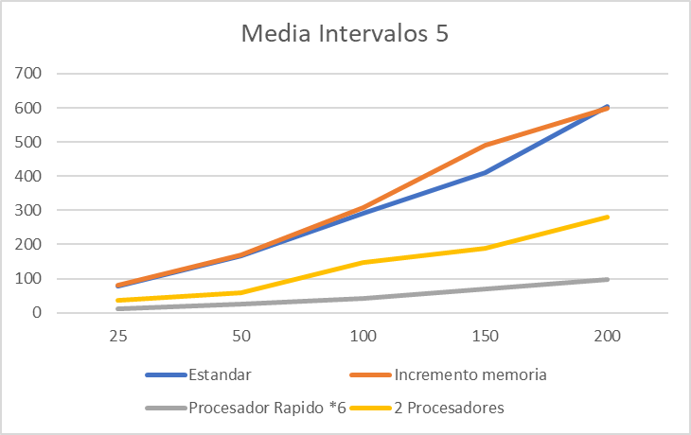
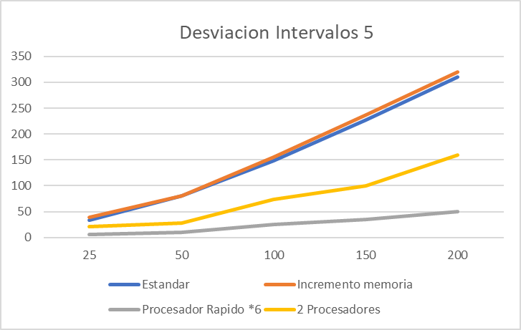
 |  |  |  |  |  | 5
 | Media |  |  |  |  |  |  | Desviacion
 | 25 | 50 | 100 | 150 | 200 |  |  | 25 | 50 | 100 | 150 | 200
Estandar | 79.577591244 | 167.11743259 | 289.96887216 | 411.05500062 | 604.38107881 |  | Estandar | 34.05864264 | 80.14948719 | 148.443992 | 227.668126 | 310.31062812
Incremento memoria | 79.701624655 | 169.3427385 | 309.1628531 | 489.73449344 | 599.02373936 |  | Incremento memoria | 39.09142037 | 80.6534132 | 155.36059 | 237.38685 | 319.631772
Procesador Rapido *6 | 13.11216043 | 26.465420593 | 41.657991521 | 70.37741117 | 97.994347263 |  | Procesador Rapido *6 | 5.6256748244 | 10.09523166 | 24.62990914 | 34.40346189 | 49.570533754
2 Procesadores | 36.916513926 | 57.56817726 | 146.1598358 | 188.9143852 | 280.33621233 |  | 2 Procesadores | 21.4148396 | 28.304393 | 73.5719221 | 100.2774869 | 158.968004

Intervalo 1
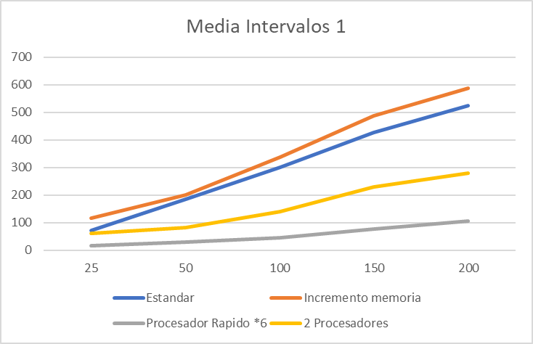
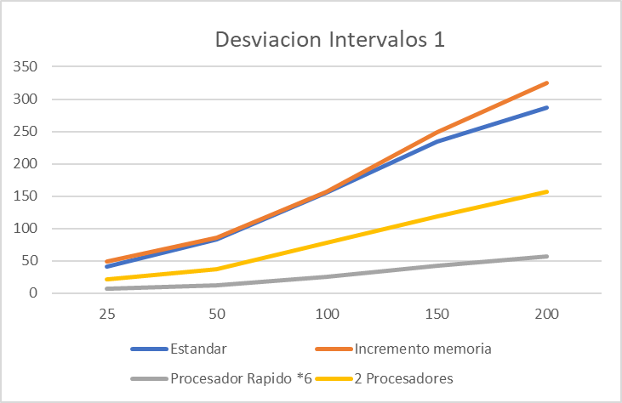
 | Media |  |  |  |  |  | Desviacion
 | 25 | 50 | 100 | 150 | 200 |  | 25 | 50 | 100 | 150 | 200
Estandar | 70.79019078 | 185.1118759 | 300.6501131 | 427.0689723 | 524.1962614 | Estandar | 40.73582 | 83.11462 | 155.4786138 | 234.660626 | 286.888533
Incremento memoria | 114.9450406 | 201.4857145 | 337.51467 | 487.41832262 | 588.1435715 | Incremento memoria | 48.300191874 | 85.498575 | 156.15464 | 248.67611 | 324.3478526
Procesador Rapido *6 | 16.407316122 | 28.5110906 | 44.759652582 | 77.116711839 | 105.5291504 | Procesador Rapido *6 | 6.665288 | 12.088488 | 24.9079337 | 42.182826 | 56.9715948
2 Procesadores | 60.558496 | 83.2212 | 140.684256 | 229.99454137 | 278.1667211 | 2 Procesadores | 21.8452 | 36.55202592 | 77.12752255 | 118.0949575 | 157.01922127

